Feuil1

QG de la préparation physique

Découvrez un outil complet de gestion des entrainements en regardant la vidéo de présentation ! |  |  |  |  | Cliquez sur le lien

 |  |  |  |  | https://www.youtube.com/watch?v=f540rsk-f2A&t=21s
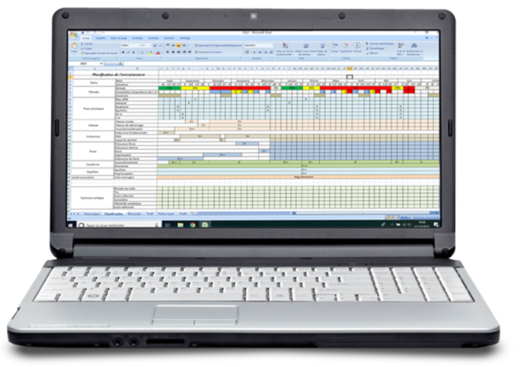

Microcyle 1 |  | 2018-08-06
 |  | Temps d'effort en minutes | RPE | Charge/séance
Lundi | 11 |  | 6.1 | 67.1

Mardi | 20 |  | 7 | 140

Mercredi | 11 |  | 8 | 88

Jeudi | 11 |  | 5 | 55

Vendredi | 11 |  | 7 | 77 | Charge totale | 732.1
 |  |  |  |  | Charge moyenne hebdomadaire | 104.58571429
Samedi | 25 |  | 10 | 250 | Ecart type de la charge sur la semaine | 70.4251477
 |  |  |  |  | Indice de monotonie | 1.485062051
Dimanche | 11 |  | 5 | 55 | Contrainte | 1087.2139275
 |  |  |  |  | Capacité de performance temporaire | -355.11392754

Charge sur un mois en fonction des semaines
Semaine 1 | 732.1
Semaine 2 | 1500
Semaine 3 | 2000
Semaine 4 | 500
 |  |  |  |  | Numéro du microcycle | Charge du microcyle en UA (à compléter manuellement)
 |  |  |  |  | Semaine 1 | 732.1
 |  |  |  |  | Semaine 2 | 1500
 |  |  |  |  | Semaine 3 | 2000
 |  |  |  |  | Semaine 4 | 500
 |  |  |  |  | Total du mois | 4732.1

